상품제안서
옵타움 홈 프래그런스 방향제 듀오 다퓨저 2P (향랜덤) | 상품코드: S42646

 |  |  |  |  |  |  | 02-713-8555 | www.synergygift.co.kr
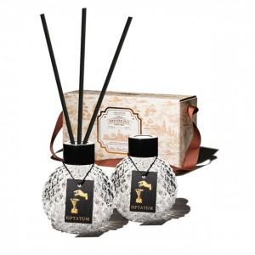 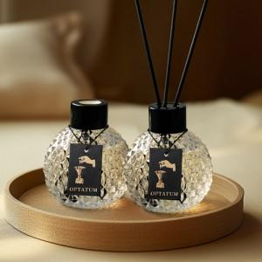 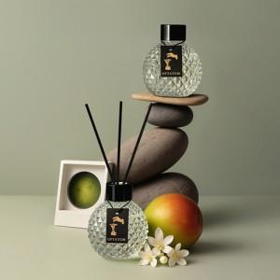

【상세/제작정보】 | <p><span style="font-size: 14pt;">※ 향 랜덤 출고 됩니다.</span></p>

【인쇄/포장옵션】 | 스티커 / 포장지포장

【공급단가】 | 수량 | 20~ | 50~ | 100~ | 300~ | 1,000~
*VAT별도 | 단가 | 40,180원 | 38,010원 | 36,160원 | 35,230원 | 34,610원

【상품 URL】 | https://www.synergygift.co.kr:443/src/goods_detail.php?gdno=42646

